Semáforo
Registros COVID-19, del 12 al 25 de noviembre del 2021 *

Datos actualizados al 26 de noviembre del 2021 a las 12:01:00 a.m.

Total de municipios segun color
AMARILLO
222
ANARANJADO
89
ROJO
29
Código departamento | Código municipio | Departamento | Municipio | Proyecciones preliminares, de Población INE | Total de tamizajes | Casos confirmados | Tasa por 100K Habitantes | Tasa Pruebas por 1000 | % de Positividad | Puntaje total | semaforo
TOTAL NACIONAL |  |  |  | 17109746 | 98602 | 7893 | 46.13 | 0.41 | 8.005
1 | 1 | GUATEMALA | GUATEMALA | 1204964 | 31137 | 982 | 81.5 | 1.85 | 3.15 | 5.5 | >5 y <=7.5
1 | 2 | GUATEMALA | SANTA CATARINA PINULA | 86980 | 3234 | 311 | 357.55 | 2.66 | 9.62 | 6.5 | >5 y <=7.5
1 | 3 | GUATEMALA | SAN JOSÉ PINULA | 89001 | 6441 | 759 | 852.8 | 5.17 | 11.78 | 6.5 | >5 y <=7.5
1 | 4 | GUATEMALA | SAN JOSÉ DEL GOLFO | 8409 | 85 | 15 | 178.38 | 0.72 | 17.65 | 8 | >7.5 y <=10
1 | 5 | GUATEMALA | PALENCIA | 74517 | 685 | 79 | 106.02 | 0.66 | 11.53 | 7 | >5 y <=7.5
1 | 6 | GUATEMALA | CHINAUTLA | 123356 | 3548 | 961 | 779.05 | 2.05 | 27.09 | 8.5 | >7.5 y <=10
1 | 7 | GUATEMALA | SAN PEDRO AYAMPUC | 66926 | 698 | 87 | 129.99 | 0.74 | 12.46 | 7 | >5 y <=7.5
1 | 8 | GUATEMALA | MIXCO | 507220 | 3234 | 162 | 31.94 | 0.46 | 5.01 | 6.5 | >5 y <=7.5
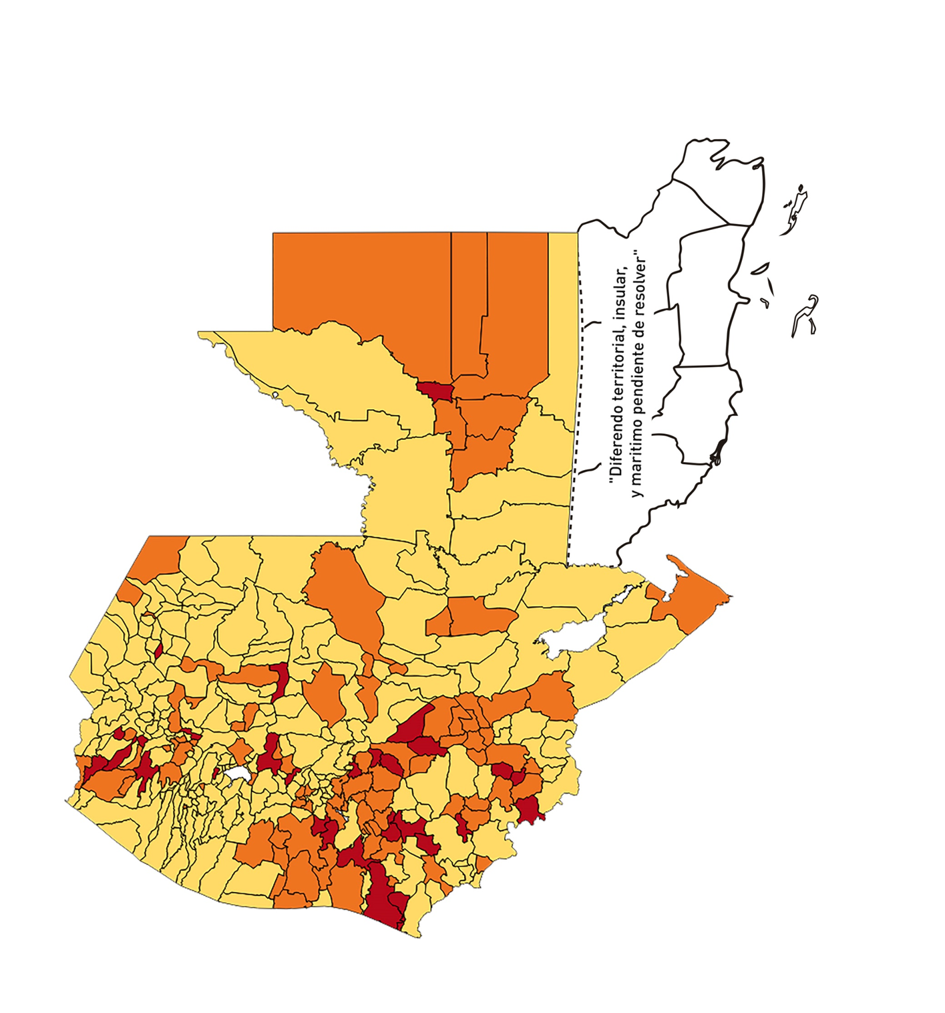
1 | 9 | GUATEMALA | SAN PEDRO SACATEPÉQUEZ | 55723 | 86 | 6 | 10.77 | 0.11 | 6.98 | 5 | >2.5 y <=5
1 | 10 | GUATEMALA | SAN JUAN SACATEPÉQUEZ | 281520 | 703 | 26 | 9.24 | 0.18 | 3.7 | 4 | >2.5 y <=5
1 | 11 | GUATEMALA | SAN RAYMUNDO | 38739 | 433 | 1 | 2.58 | 0.80 | 0.23 | 3 | >2.5 y <=5
1 | 12 | GUATEMALA | CHUARRANCHO | 16872 | 36 | 2 | 11.85 | 0.15 | 5.56 | 5 | >2.5 y <=5
1 | 13 | GUATEMALA | FRAIJANES | 62906 | 2158 | 339 | 538.9 | 2.45 | 15.71 | 7.5 | >5 y <=7.5
1 | 14 | GUATEMALA | AMATITLÁN | 150322 | 504 | 43 | 28.61 | 0.24 | 8.53 | 7 | >5 y <=7.5
1 | 15 | GUATEMALA | VILLA NUEVA | 475373 | 2921 | 239 | 50.28 | 0.44 | 8.18 | 6.5 | >5 y <=7.5
1 | 16 | GUATEMALA | VILLA CANALES | 166831 | 667 | 28 | 16.78 | 0.29 | 4.2 | 5 | >2.5 y <=5
1 | 17 | GUATEMALA | SAN MIGUEL PETAPA | 148250 | 1606 | 189 | 127.49 | 0.77 | 11.77 | 7 | >5 y <=7.5
2 | 1 | EL PROGRESO | GUASTATOYA | 27201 | 1256 | 433 | 1591.85 | 3.30 | 34.47 | 8.5 | >7.5 y <=10
2 | 2 | EL PROGRESO | MORAZÁN | 12639 | 99 | 28 | 221.54 | 0.56 | 28.28 | 9.5 | >7.5 y <=10
2 | 3 | EL PROGRESO | SAN AGUSTÍN ACASAGUASTLÁN | 55039 | 119 | 13 | 23.62 | 0.15 | 10.92 | 6 | >5 y <=7.5
2 | 4 | EL PROGRESO | SAN CRISTÓBAL ACASAGUASTLÁN | 7939 | 111 | 16 | 201.54 | 1.00 | 14.41 | 6.5 | >5 y <=7.5
2 | 5 | EL PROGRESO | EL JÍCARO | 13509 | 409 | 92 | 681.03 | 2.16 | 22.49 | 7.5 | >5 y <=7.5
2 | 6 | EL PROGRESO | SANSARE | 13602 | 135 | 10 | 73.52 | 0.71 | 7.41 | 7 | >5 y <=7.5
2 | 7 | EL PROGRESO | SANARATE | 42203 | 318 | 27 | 63.98 | 0.54 | 8.49 | 7.5 | >5 y <=7.5
2 | 8 | EL PROGRESO | SAN ANTONIO LA PAZ | 22256 | 468 | 142 | 638.03 | 1.50 | 30.34 | 8.5 | >7.5 y <=10
3 | 1 | SACATEPEQUEZ | ANTIGUA GUATEMALA | 59091 | 1127 | 22 | 37.23 | 1.36 | 1.95 | 4.5 | >2.5 y <=5
3 | 2 | SACATEPEQUEZ | JOCOTENANGO | 23492 | 184 | 3 | 12.77 | 0.56 | 1.63 | 3.5 | >2.5 y <=5
3 | 3 | SACATEPEQUEZ | PASTORES | 19661 | 76 | 4 | 20.34 | 0.28 | 5.26 | 6 | >5 y <=7.5
3 | 4 | SACATEPEQUEZ | SUMPANGO | 46082 | 139 | 4 | 8.68 | 0.22 | 2.88 | 4 | >2.5 y <=5
3 | 5 | SACATEPEQUEZ | SANTO DOMINGO XENACOJ | 14455 | 25 | 0 | 0 | 0.12 | 0 | 4 | >2.5 y <=5
3 | 6 | SACATEPEQUEZ | SANTIAGO SACATEPÉQUEZ | 36982 | 131 | 6 | 16.22 | 0.25 | 4.58 | 5 | >2.5 y <=5
3 | 7 | SACATEPEQUEZ | SAN BARTOLOMÉ MILPAS ALTAS | 8642 | 30 | 1 | 11.57 | 0.25 | 3.33 | 4 | >2.5 y <=5
3 | 8 | SACATEPEQUEZ | SAN LUCAS SACATEPÉQUEZ | 28819 | 255 | 7 | 24.29 | 0.63 | 2.75 | 4 | >2.5 y <=5
3 | 9 | SACATEPEQUEZ | SANTA LUCÍA MILPAS ALTAS | 17422 | 91 | 3 | 17.22 | 0.37 | 3.3 | 5 | >2.5 y <=5
3 | 10 | SACATEPEQUEZ | MAGDALENA MILPAS ALTAS | 12766 | 23 | 1 | 7.83 | 0.13 | 4.35 | 4 | >2.5 y <=5
3 | 11 | SACATEPEQUEZ | SANTA MARÍA DE JESÚS | 26769 | 24 | 1 | 3.74 | 0.06 | 4.17 | 4 | >2.5 y <=5
3 | 12 | SACATEPEQUEZ | CIUDAD VIEJA | 41010 | 139 | 7 | 17.07 | 0.24 | 5.04 | 6 | >5 y <=7.5
3 | 13 | SACATEPEQUEZ | SAN MIGUEL DUEÑAS | 15562 | 47 | 5 | 32.13 | 0.22 | 10.64 | 7 | >5 y <=7.5
3 | 14 | SACATEPEQUEZ | ALOTENANGO | 28129 | 60 | 2 | 7.11 | 0.15 | 3.33 | 4 | >2.5 y <=5
3 | 15 | SACATEPEQUEZ | SAN ANTONIO AGUAS CALIENTES | 12716 | 31 | 1 | 7.86 | 0.17 | 3.23 | 4 | >2.5 y <=5
3 | 16 | SACATEPEQUEZ | SANTA CATARINA BARAHONA | 4569 | 4 | 1 | 21.89 | 0.06 | 25 | 7 | >5 y <=7.5
4 | 1 | CHIMALTENANGO | CHIMALTENANGO | 114720 | 755 | 22 | 19.18 | 0.47 | 2.91 | 4.5 | >2.5 y <=5
4 | 2 | CHIMALTENANGO | SAN JOSÉ POAQUIL | 33454 | 19 | 1 | 2.99 | 0.04 | 5.26 | 5 | >2.5 y <=5
4 | 3 | CHIMALTENANGO | SAN MARTÍN JILOTEPEQUE | 93517 | 200 | 7 | 7.49 | 0.15 | 3.5 | 4 | >2.5 y <=5
4 | 4 | CHIMALTENANGO | SAN JUAN COMALAPA | 59505 | 75 | 10 | 16.81 | 0.09 | 13.33 | 6 | >5 y <=7.5
4 | 5 | CHIMALTENANGO | SANTA APOLONIA | 23464 | 16 | 3 | 12.79 | 0.05 | 18.75 | 6 | >5 y <=7.5
4 | 6 | CHIMALTENANGO | TECPÁN GUATEMALA | 110891 | 151 | 30 | 27.05 | 0.10 | 19.87 | 8 | >7.5 y <=10
4 | 7 | CHIMALTENANGO | PATZÚN | 70685 | 45 | 4 | 5.66 | 0.05 | 8.89 | 5 | >2.5 y <=5
4 | 8 | CHIMALTENANGO | POCHUTA | 11116 | 20 | 0 | 0 | 0.13 | 0 | 4 | >2.5 y <=5
4 | 9 | CHIMALTENANGO | PATZICÍA | 40104 | 31 | 3 | 7.48 | 0.06 | 9.68 | 5 | >2.5 y <=5
4 | 10 | CHIMALTENANGO | SANTA CRUZ BALANYÁ | 10815 | 27 | 1 | 9.25 | 0.18 | 3.7 | 4 | >2.5 y <=5
4 | 11 | CHIMALTENANGO | ACATENANGO | 28417 | 51 | 3 | 10.56 | 0.13 | 5.88 | 5 | >2.5 y <=5
4 | 12 | CHIMALTENANGO | YEPOCAPA | 42153 | 31 | 2 | 4.74 | 0.05 | 6.45 | 5 | >2.5 y <=5
4 | 13 | CHIMALTENANGO | SAN ANDRÉS ITZAPA | 35087 | 79 | 5 | 14.25 | 0.16 | 6.33 | 5 | >2.5 y <=5
4 | 14 | CHIMALTENANGO | PARRAMOS | 20163 | 52 | 4 | 19.84 | 0.18 | 7.69 | 6 | >5 y <=7.5
4 | 15 | CHIMALTENANGO | ZARAGOZA | 29077 | 55 | 10 | 34.39 | 0.14 | 18.18 | 8 | >7.5 y <=10
4 | 16 | CHIMALTENANGO | EL TEJAR | 23198 | 106 | 5 | 21.55 | 0.33 | 4.72 | 5 | >2.5 y <=5
5 | 1 | ESCUINTLA | ESCUINTLA | 168193 | 1454 | 97 | 57.67 | 0.62 | 6.67 | 7 | >5 y <=7.5
5 | 2 | ESCUINTLA | SANTA LUCÍA COTZUMALGUAPA | 125854 | 375 | 47 | 37.34 | 0.21 | 12.53 | 7 | >5 y <=7.5
5 | 3 | ESCUINTLA | LA DEMOCRACIA | 25703 | 104 | 6 | 23.34 | 0.29 | 5.77 | 6 | >5 y <=7.5
5 | 4 | ESCUINTLA | SIQUINALÁ | 25993 | 90 | 13 | 50.01 | 0.25 | 14.44 | 7 | >5 y <=7.5
5 | 5 | ESCUINTLA | MASAGUA | 48002 | 144 | 16 | 33.33 | 0.21 | 11.11 | 7 | >5 y <=7.5
5 | 6 | ESCUINTLA | TIQUISATE | 63422 | 100 | 3 | 4.73 | 0.11 | 3 | 4 | >2.5 y <=5
5 | 7 | ESCUINTLA | LA GOMERA | 52114 | 183 | 9 | 17.27 | 0.25 | 4.92 | 5 | >2.5 y <=5
5 | 8 | ESCUINTLA | GUANAGAZAPA | 17361 | 35 | 3 | 17.28 | 0.14 | 8.57 | 6 | >5 y <=7.5
5 | 9 | ESCUINTLA | PUERTO DE SAN JOSÉ | 67326 | 166 | 13 | 19.31 | 0.18 | 7.83 | 6 | >5 y <=7.5
5 | 10 | ESCUINTLA | IZTAPA | 20096 | 22 | 1 | 4.98 | 0.08 | 4.55 | 4 | >2.5 y <=5
5 | 11 | ESCUINTLA | PALÍN | 71172 | 267 | 43 | 60.42 | 0.27 | 16.1 | 9 | >7.5 y <=10
5 | 12 | ESCUINTLA | SAN VICENTE PACAYA | 18172 | 288 | 105 | 577.81 | 1.13 | 36.46 | 8.5 | >7.5 y <=10
5 | 13 | ESCUINTLA | NUEVA CONCEPCIÓN | 81233 | 48 | 0 | 0 | 0.04 | 0 | 4 | >2.5 y <=5
5 | 14 | ESCUINTLA | SIPACATE | 17838 | 11 | 1 | 5.61 | 0.04 | 9.09 | 5 | >2.5 y <=5
6 | 1 | SANTA ROSA | CUILAPA | 46974 | 261 | 29 | 61.74 | 0.40 | 11.11 | 7.5 | >5 y <=7.5
6 | 2 | SANTA ROSA | BARBERENA | 61079 | 358 | 53 | 86.77 | 0.42 | 14.8 | 7.5 | >5 y <=7.5
6 | 3 | SANTA ROSA | SANTA ROSA DE LIMA | 21415 | 275 | 31 | 144.76 | 0.92 | 11.27 | 6.5 | >5 y <=7.5
6 | 4 | SANTA ROSA | CASILLAS | 26059 | 144 | 22 | 84.42 | 0.39 | 15.28 | 9 | >7.5 y <=10
6 | 5 | SANTA ROSA | SAN RAFAEL LAS FLORES | 13850 | 44 | 2 | 14.44 | 0.23 | 4.55 | 4 | >2.5 y <=5
6 | 6 | SANTA ROSA | ORATORIO | 27115 | 84 | 4 | 14.75 | 0.22 | 4.76 | 4 | >2.5 y <=5
6 | 7 | SANTA ROSA | SAN JUAN TECUACO | 12825 | 42 | 4 | 31.19 | 0.23 | 9.52 | 7 | >5 y <=7.5
6 | 8 | SANTA ROSA | CHIQUIMULILLA | 64871 | 191 | 55 | 84.78 | 0.21 | 28.8 | 10 | >7.5 y <=10
6 | 9 | SANTA ROSA | TAXISCO | 36751 | 90 | 13 | 35.37 | 0.17 | 14.44 | 7 | >5 y <=7.5
6 | 10 | SANTA ROSA | SANTA MARÍA IXHUATÁN | 26721 | 54 | 2 | 7.48 | 0.14 | 3.7 | 4 | >2.5 y <=5
6 | 11 | SANTA ROSA | GUAZACAPÁN | 22197 | 52 | 0 | 0 | 0.17 | 0 | 4 | >2.5 y <=5
6 | 12 | SANTA ROSA | SANTA CRUZ NARANJO | 17875 | 702 | 145 | 811.19 | 2.81 | 20.66 | 7.5 | >5 y <=7.5
6 | 13 | SANTA ROSA | PUEBLO NUEVO VIÑAS | 29418 | 288 | 48 | 163.17 | 0.70 | 16.67 | 8 | >7.5 y <=10
6 | 14 | SANTA ROSA | NUEVA SANTA ROSA | 39286 | 918 | 271 | 689.81 | 1.67 | 29.52 | 8.5 | >7.5 y <=10
7 | 1 | SOLOLA | SOLOLÁ | 99934 | 311 | 36 | 36.02 | 0.22 | 11.58 | 7 | >5 y <=7.5
7 | 2 | SOLOLA | SAN JOSÉ CHACAYÁ | 5220 | 9 | 0 | 0 | 0.12 | 0 | 4 | >2.5 y <=5
7 | 3 | SOLOLA | SANTA MARÍA VISITACIÓN | 2602 | 4 | 1 | 38.43 | 0.11 | 25 | 8 | >7.5 y <=10
7 | 4 | SOLOLA | SANTA LUCÍA UTATLÁN | 21790 | 18 | 0 | 0 | 0.06 | 0 | 4 | >2.5 y <=5
7 | 5 | SOLOLA | NAHUALÁ | 93541 | 45 | 2 | 2.14 | 0.03 | 4.44 | 4 | >2.5 y <=5
7 | 6 | SOLOLA | SANTA CATARINA IXTAHUACÁN | 61274 | 56 | 0 | 0 | 0.07 | 0 | 4 | >2.5 y <=5
7 | 7 | SOLOLA | SANTA CLARA LA LAGUNA | 10340 | 5 | 0 | 0 | 0.03 | 0 | 4 | >2.5 y <=5
7 | 8 | SOLOLA | CONCEPCIÓN | 7214 | 0 | 0 | 0 | 0.00 | 0 | 4 | >2.5 y <=5
7 | 9 | SOLOLA | SAN ANDRÉS SEMETABAJ | 14861 | 14 | 0 | 0 | 0.07 | 0 | 4 | >2.5 y <=5
7 | 10 | SOLOLA | PANAJACHEL | 16101 | 50 | 1 | 6.21 | 0.22 | 2 | 4 | >2.5 y <=5
7 | 11 | SOLOLA | SANTA CATARINA PALOPÓ | 4882 | 3 | 0 | 0 | 0.04 | 0 | 4 | >2.5 y <=5
7 | 12 | SOLOLA | SAN ANTONIO PALOPÓ | 15752 | 2 | 1 | 6.35 | 0.01 | 50 | 7 | >5 y <=7.5
7 | 13 | SOLOLA | SAN LUCAS TOLIMÁN | 31805 | 38 | 3 | 9.43 | 0.09 | 7.89 | 5 | >2.5 y <=5
7 | 14 | SOLOLA | SANTA CRUZ LA LAGUNA | 7894 | 2 | 0 | 0 | 0.02 | 0 | 4 | >2.5 y <=5
7 | 15 | SOLOLA | SAN PABLO LA LAGUNA | 8004 | 4 | 0 | 0 | 0.04 | 0 | 4 | >2.5 y <=5
7 | 16 | SOLOLA | SAN MARCOS LA LAGUNA | 2944 | 0 | 0 | 0 | 0.00 | 0 | 4 | >2.5 y <=5
7 | 17 | SOLOLA | SAN JUAN LA LAGUNA | 13400 | 7 | 0 | 0 | 0.04 | 0 | 4 | >2.5 y <=5
7 | 18 | SOLOLA | SAN PEDRO LA LAGUNA | 11828 | 15 | 0 | 0 | 0.09 | 0 | 4 | >2.5 y <=5
7 | 19 | SOLOLA | SANTIAGO ATITLÁN | 44854 | 57 | 1 | 2.23 | 0.09 | 1.75 | 4 | >2.5 y <=5
8 | 1 | TOTONICAPAN | TOTONICAPÁN | 118960 | 746 | 22 | 18.49 | 0.45 | 2.95 | 4.5 | >2.5 y <=5
8 | 2 | TOTONICAPAN | SAN CRISTÓBAL TOTONICAPÁN | 42937 | 238 | 42 | 97.82 | 0.40 | 17.65 | 8.5 | >7.5 y <=10
8 | 3 | TOTONICAPAN | SAN FRANCISCO EL ALTO | 65521 | 167 | 2 | 3.05 | 0.18 | 1.2 | 4 | >2.5 y <=5
8 | 4 | TOTONICAPAN | SAN ANDRÉS XECUL | 29849 | 31 | 0 | 0 | 0.07 | 0 | 4 | >2.5 y <=5
8 | 5 | TOTONICAPAN | MOMOSTENANGO | 139552 | 127 | 4 | 2.87 | 0.07 | 3.15 | 4 | >2.5 y <=5
8 | 6 | TOTONICAPAN | SANTA MARÍA CHIQUIMULA | 58918 | 38 | 0 | 0 | 0.05 | 0 | 4 | >2.5 y <=5
8 | 7 | TOTONICAPAN | SANTA LUCÍA LA REFORMA | 25668 | 0 | 0 | 0 | 0.00 | 0 | 4 | >2.5 y <=5
8 | 8 | TOTONICAPAN | SAN BARTOLO | 12459 | 35 | 2 | 16.05 | 0.20 | 5.71 | 6 | >5 y <=7.5
9 | 1 | QUETZALTENANGO | QUETZALTENANGO | 200491 | 2961 | 123 | 61.35 | 1.05 | 4.15 | 5.5 | >5 y <=7.5
9 | 2 | QUETZALTENANGO | SALCAJÁ | 21222 | 123 | 6 | 28.27 | 0.41 | 4.88 | 5.5 | >5 y <=7.5
9 | 3 | QUETZALTENANGO | OLINTEPEQUE | 38808 | 95 | 6 | 15.46 | 0.17 | 6.32 | 6 | >5 y <=7.5
9 | 4 | QUETZALTENANGO | SAN CARLOS SIJA | 35437 | 78 | 7 | 19.75 | 0.16 | 8.97 | 6 | >5 y <=7.5
9 | 5 | QUETZALTENANGO | SIBILIA | 8920 | 10 | 0 | 0 | 0.08 | 0 | 4 | >2.5 y <=5
9 | 6 | QUETZALTENANGO | CABRICÁN | 27720 | 42 | 1 | 3.61 | 0.11 | 2.38 | 4 | >2.5 y <=5
9 | 7 | QUETZALTENANGO | CAJOLÁ | 19116 | 16 | 0 | 0 | 0.06 | 0 | 4 | >2.5 y <=5
9 | 8 | QUETZALTENANGO | SAN MIGUEL SIGÜILÁ | 9739 | 9 | 1 | 10.27 | 0.07 | 11.11 | 5 | >2.5 y <=5
...

